Sheet1
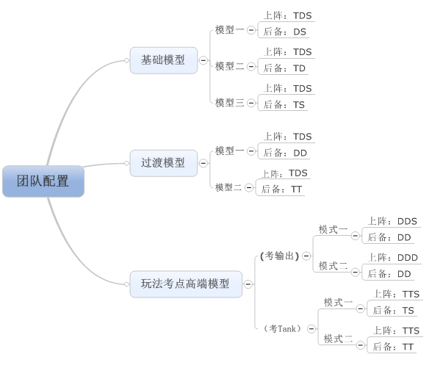
团队阵容
 | 前期阵容投放预计
 |  | 前期投放怪物保证玩家拥有TDS，其中S为治疗类，D为法系能够让玩家体现法术相克
 |  | 开启后备阵型后，玩家可获得物理D或T或辅助S（增益、减益，较好理解），使玩家形成前期阵容
 |  | 等级预期：1-20级（玩家拥有完整阵容并拥有TDS的标准阵容）

 |  | 前期阵容（玩家前后排的顺序可以互换）
 |  |  | 即玩家获得的怪物种类个数为 |  |  | T | D | S
 |  |  |  |  |  | 2 | 2 | 1
 |  |  |  |  |  | 2 | 1 | 2
 |  |  |  |  |  | 1 | 2 | 2
 |  | 主流阵容：
 |  |  | 上阵 | T | D | S(H)
 |  |  | 后备 | D | S(H)
 |  |  | 阵容优势：爆发能力较高，辅助（提高属性/降低属性型）可在提升战力后换上Healer
 |  |  | 阵容劣势：当T倒后，无力回天

 |  |  | 上阵 | T | D | S(H)
 |  |  | 后备 | T | D
 |  |  | 阵容优势：续航能力较强，拥有2个t可以有效的承担团队伤害
 |  |  | 阵容劣势：回复能力或者团队提升性较弱，无法有效克制对面的T

 |  |  | 上阵 | T | D | S(H)
 |  |  | 后备 | T | S(H)
 |  |  | 阵容优势：续航能力很强，能够有效回复或克制对面t
 |  |  | 阵容劣势：输出匮乏，当唯一dps被杀无翻盘可能

 | 中期阵容阵容投放预计
 |  | 玩家拥有基础阵容后，会得到更多的T，D，S储备应对不同的战局
 |  |  | 其中D仍可分为物D与法D，dot等不同方式，具体还要看技能配置与玩法相结合
 |  |  | S也分为了增减益和治疗（hot和普通），也同样需要玩法的支持
 |  |  | T的作用较为固定：嘲讽吸引伤害，但是减伤方式可以有区分：一个是攻击T（攻击回血，攻击嘲讽，涅槃）；一个是防御T（各种加盾，减伤，受击嘲讽（需要有一个受击机会））
 |  | 等级区间：20-35级
 |  |  | （35级前为常规玩法，不需要做任何的玩法向的控制）
 |  | 中期阵容（玩家前后排的顺序可以互换） |  |  |  | 比例较为固定
 |  |  | 即玩家获得的怪物种类个数为 |  |  | 总怪物个数 | T | D | S
 |  |  |  |  |  | 20 | 6 | 10 | 5

 |  |  | 参考主流队伍模型定义投放：
 |  |  | 职责比例：
 |  |  | T | 25
 |  |  | dps | 40
 |  |  | supporter | 10
 |  |  | healer | 10
 |  | 总权重值为投放怪物的总数

 |  |  | 前期阵容依然可用
 |  |  | 同时出现了新的中期阵容
 |  |  |  | 如：
 |  |  |  |  | 上阵 | T | D | S(H)
 |  |  |  |  | 后备 | D | D
 |  |  |  |  | 阵容优势：持续输出较高，不怕爆发性秒掉Dps，同时dps
 |  |  |  |  | 阵容劣势：回复能力或者团队提升性较弱，不能有效的克制对面T同时T阵亡后无力回天

 |  |  |  |  | 上阵 | T | D | S(H)
 |  |  |  |  | 后备 | T | T
 |  |  |  |  | 阵容优势：玩家T的嘲讽覆盖率较高，S也为治疗或防护增异性能够有效的保护D，属于就是跟你耗的阵容
 |  |  |  |  | 阵容劣势：若D被杀则完全无输出，D容易被针对

 | 后期阵容
 |  | 玩家已有较多怪物积累但是仍用自己主力队伍通关较多关卡，需求玩家拥有一些特定种类的怪物或者需求怪物等级
 |  |  | D
 |  |  |  | 攻击类型划分：物理/魔法
 |  |  |  | 攻击属性划分：火水草光暗，具
 |  |  |  | 属性划分仍需要考虑为属性的增长与玩家怪物的个数
 |  |  | S
 |  |  |  | 驱散（敌方，己方）
 |  |  | 特殊怪
 |  |  |  | 比如：专用于大冒险的耐力怪
 |  | 等级区间：35级以后（第二个塔的中后期及以后）
 |  |  | 玩家获得怪物上限为本版本怪物最大量

 |  |  | 多出了一些应对极限情况的阵容

 |  |  |  | 如：考dps

 |  |  |  |  | 上阵 | D | D | S(H)
 |  |  |  |  | 后备 | D | D
 |  |  |  |  | 玩家极限情况
 |  |  |  |  | 上阵 | D | D | D
 |  |  |  |  | 后备 | D | D

 |  |  |  |  | 阵容：主要应对考DPS阵容

 |  |  |  | 如：考T
 |  |  |  |  | 上阵 | T | T | S(H)
 |  |  |  |  | 后备 | T | S(H)
 |  |  |  |  | 玩家极限情况
 |  |  |  |  | 上阵 | T | T | S(H)
 |  |  |  |  | 后备 | T | T

 |  |  |  |  | 阵容：主要应对考T阵容

